RF01
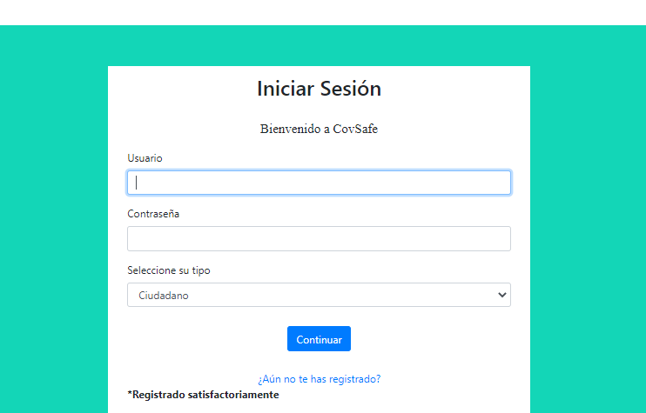
ID Caso Prueba: | P1 |  |  |  | ID Caso Prueba: | P2
Requisito Asociado: | RF01 |  |  |  | Requisito Asociado: | RF01
Nombre: | Registro de usuario exitoso |  |  |  | Nombre: | Registro de usuario NO exitoso
Descripción: | El usuario se registrará de manera adecuada. |  |  |  | Descripción: | El usuario se registrará de manera erronea.
Precondiciones: | Acceder al sitio web de CovSafe. |  |  |  | Precondiciones: | Acceder al sitio web de CovSafe.
Prioridad: | M |  |  |  | Prioridad: | M

Paso | Acción | Resultado Esperado | Pasado / Fallido | Paso | Acción | Resultado Esperado | Pasado / Fallido
1 | Hacer click en el botón de registro. | 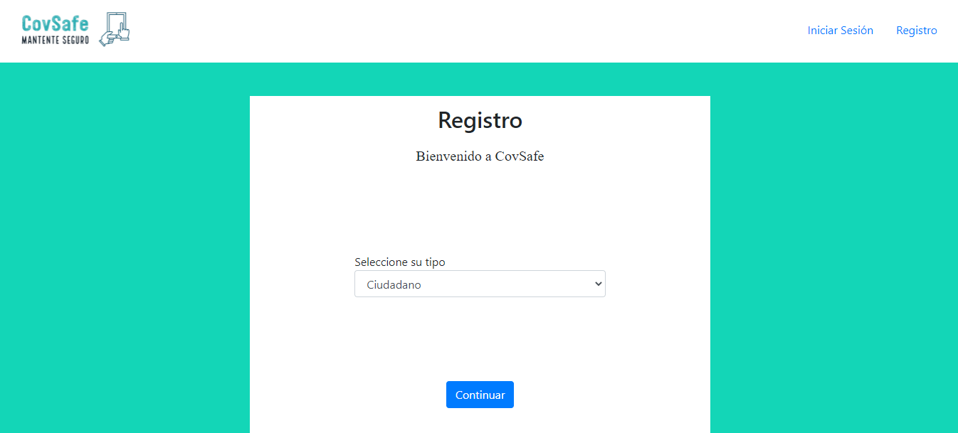 Inmediatamente el sistema lo lleva a la página de registro. |  | 1 | Hacer click en el botón de registro. | Inmediatamente el sistema lo lleva a la página de registro.
2 | Seleccionar tipo ciudadano | 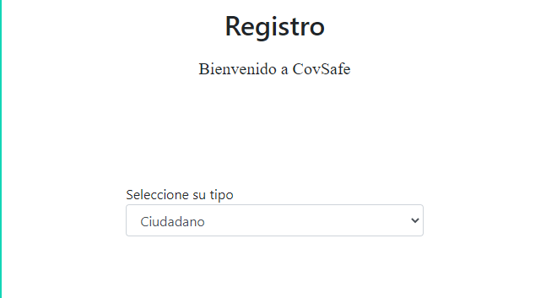 |  | 2 | Seleccionar tipo ciudadano
3 | Click en continuar |  Redireccionará al formulario para registrar los datos del ciudadano |  | 3 | Click en continuar | Redireccionará al formulario para registrar los datos del ciudadano
4 | Click en continuar | Se envia a la página de iniciar sesión |  | 4 | Click en continuar | Muestra un error si el formulario no está completo | 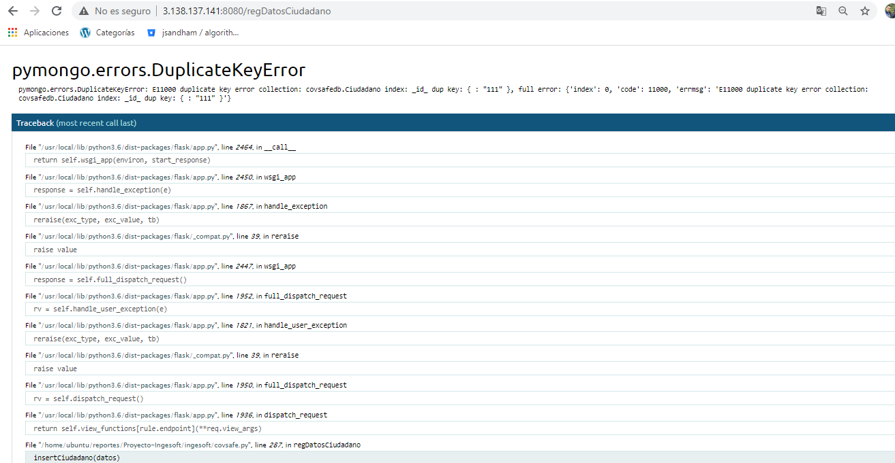

RF02
ID Caso Prueba: | P3 |  |  | ID Caso Prueba: | P4
Requisito Asociado: | RF02 |  |  | Requisito Asociado: | RF02
Nombre: | Registro de establecimiento exitoso |  |  | Nombre: | Registro de establecimiento fallido
Descripción: | El establecimiento se registrará de manera adecuada. |  |  | Descripción: | El establecimiento se registrará de manera incorrecta.
Precondiciones: | Acceder al sitio web de CovSafe. |  |  | Precondiciones: | Acceder al sitio web de CovSafe.
Prioridad: | M |  |  | Prioridad: | M

Paso | Acción | Resultado Esperado | Pasado / Fallido | Paso | Acción | Resultado Esperado | Pasado / Fallido
1 | Hacer click en el botón de registro. | Inmediatamente el sistema lo lleva a la página de registro. |  | 1 | Hacer click en el botón de registro. | Inmediatamente el sistema lo lleva a la página de registro.
2 | Seleccionar tipo establecimiento |  | 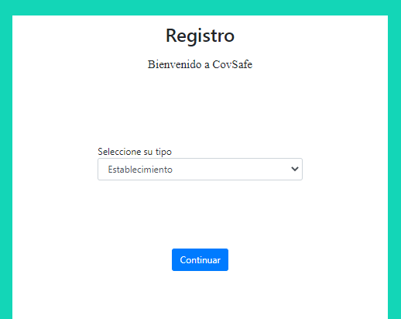 | 2 | Seleccionar tipo establecimiento
3 | Click en continuar | Redireccionará al formulario para registrar los datos del establecimiento | 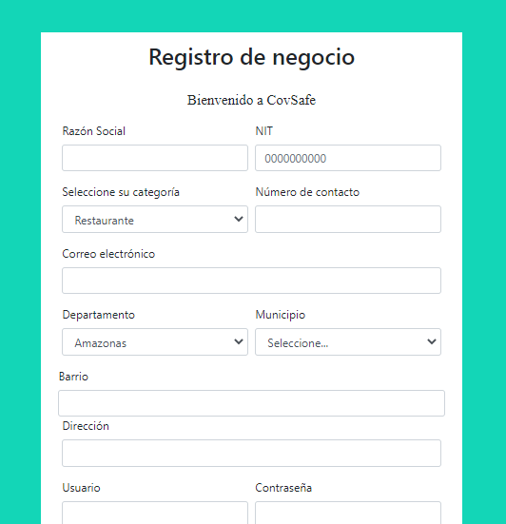 | 3 | Click en continuar | Redireccionará al formulario para registrar los datos del establecimiento
4 | Click en continuar | Se envia a la página de iniciar sesión | 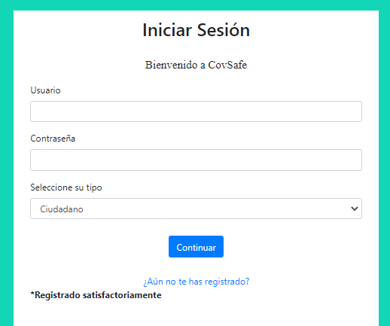 | 4 | Click en continuar | Muestra un error porque la información está incompleta | 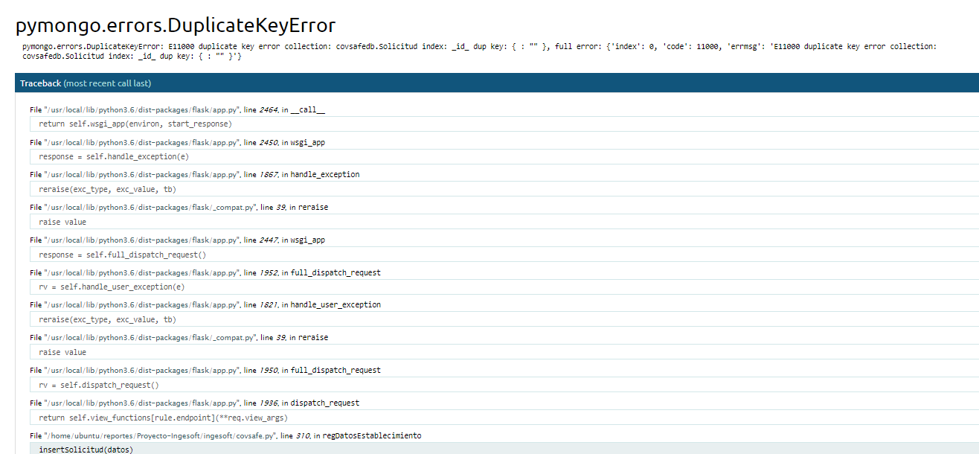

RF03
ID Caso Prueba: | P5 |  |  | ID Caso Prueba: | P6
Requisito Asociado: | RF03 |  |  | Requisito Asociado: | RF03
Nombre: | Registro de entidad de salud exitoso |  |  | Nombre: | Registro de entidad de salud fallido
Descripción: | La entidad de salud se registrará de manera adecuada. |  |  | Descripción: | La entidad de salud se registrará de manera adecuada.
Precondiciones: | Acceder al sitio web de CovSafe. |  |  | Precondiciones: | Acceder al sitio web de CovSafe.
Prioridad: | M |  |  | Prioridad: | M

Paso | Acción | Resultado Esperado | Pasado / Fallido | Paso | Acción | Resultado Esperado | Pasado / Fallido
1 | Hacer click en el botón de registro. | Inmediatamente el sistema lo lleva a la página de registro. | 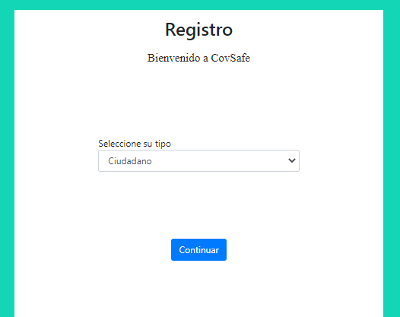 | 1 | Hacer click en el botón de registro. | Inmediatamente el sistema lo lleva a la página de registro.
2 | Seleccionar tipo entidad de salud |  | 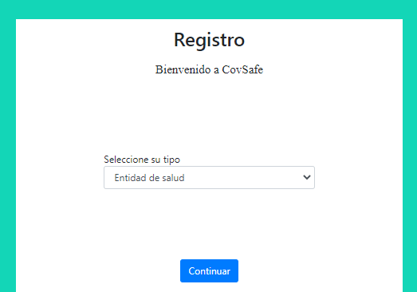 | 2 | Seleccionar tipo entidad de salud
3 | Click en continuar | Redireccionará al formulario para registrar los datos de la entidad de salud | 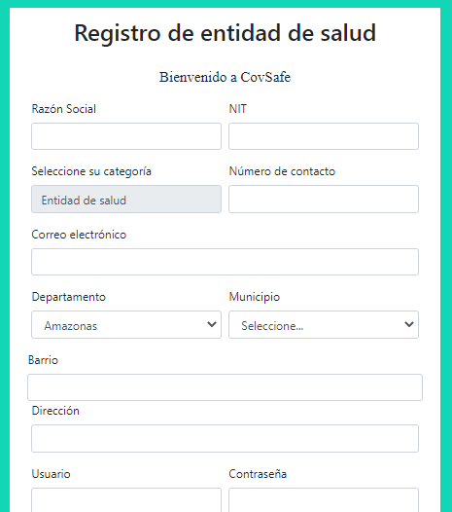 | 3 | Click en continuar | Redireccionará al formulario para registrar los datos de la entidad de salud
4 | Click en continuar | Se envia a la página de iniciar sesión |  | 4 | Click en continuar | Muestra un error por inforación erronea | 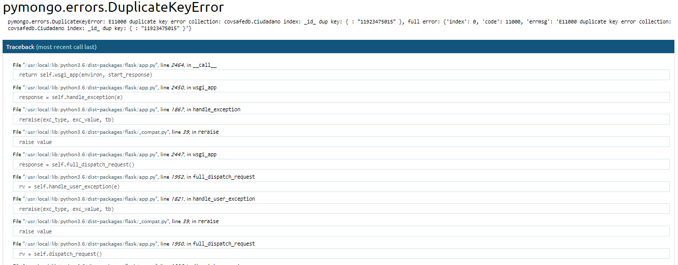

RF04
ID Caso Prueba: | P7 |  |  | ID Caso Prueba: | P8
Requisito Asociado: | RF04 |  |  | Requisito Asociado: | RF04
Nombre: | Categoría válida |  |  | Nombre: | Categoría erronea
Descripción: | El administrador podrá ver y agregar categorías de manera exitosa |  |  | Descripción: | El administrador podrá ver y agregar categorías de manera erronea
Precondiciones: | Acceder al sitio web de CovSafe, iniciar sesión. |  |  | Precondiciones: | Acceder al sitio web de CovSafe, iniciar sesión..
Prioridad: | S |  |  | Prioridad: | S

Paso | Acción | Resultado Esperado | Pasado / Fallido | Paso | Acción | Resultado Esperado | Pasado / Fallido
1 | Hacer click en el botón de iniciar sesión. | Inmediatamente el sistema lo lleva a la página de inicio de sesión. | 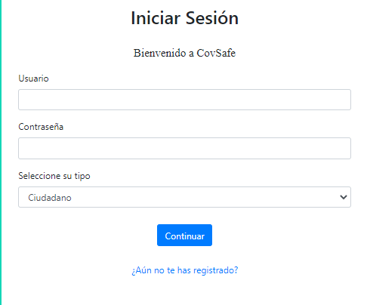 | 1 | Hacer click en el botón de iniciar sesión. | Inmediatamente el sistema lo lleva a la página de inicio de sesión.
2 | Ingresar información para ingresar |  | 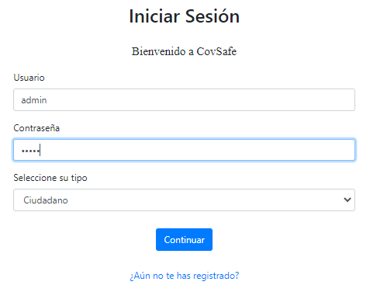 | 2 | Ingresar información para ingresar
3 | Click en continuar | Redireccionará al perfil del administrador | 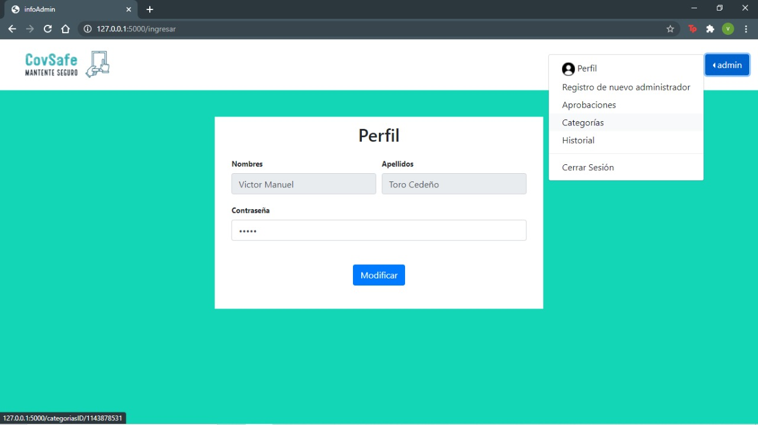 | 3 | Click en continuar | Redireccionará al perfil del administrador
4 | Click en dropdown menu | Se despliega el dropdown menu | 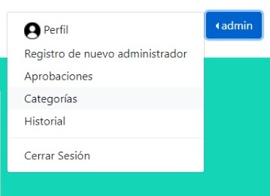 | 4 | Click en dropdown menu | Se despliega el dropdown menu
5 | Click en categorías | Se redirecciona a la página de categorías | 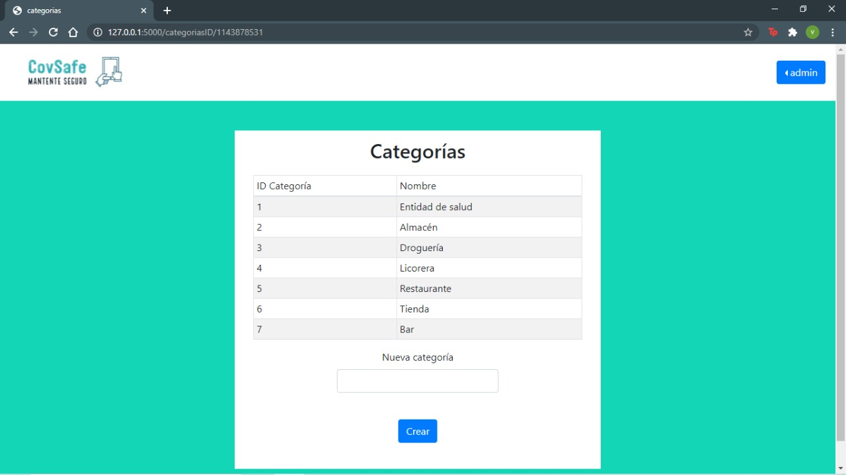 | 5 | Click en categorías | Se redirecciona a la página de categorías
6 | Se ingresa una nueva categoría | Se agrega a la tabla | 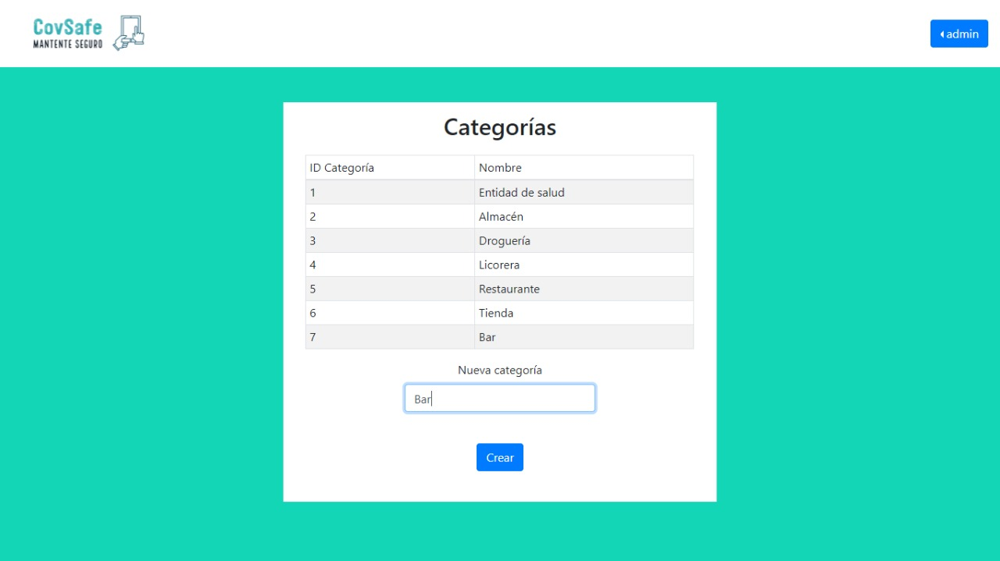 | 6 | Se ingresa una nueva categoría | Muestra mensaje de error ya que existe la categoría | 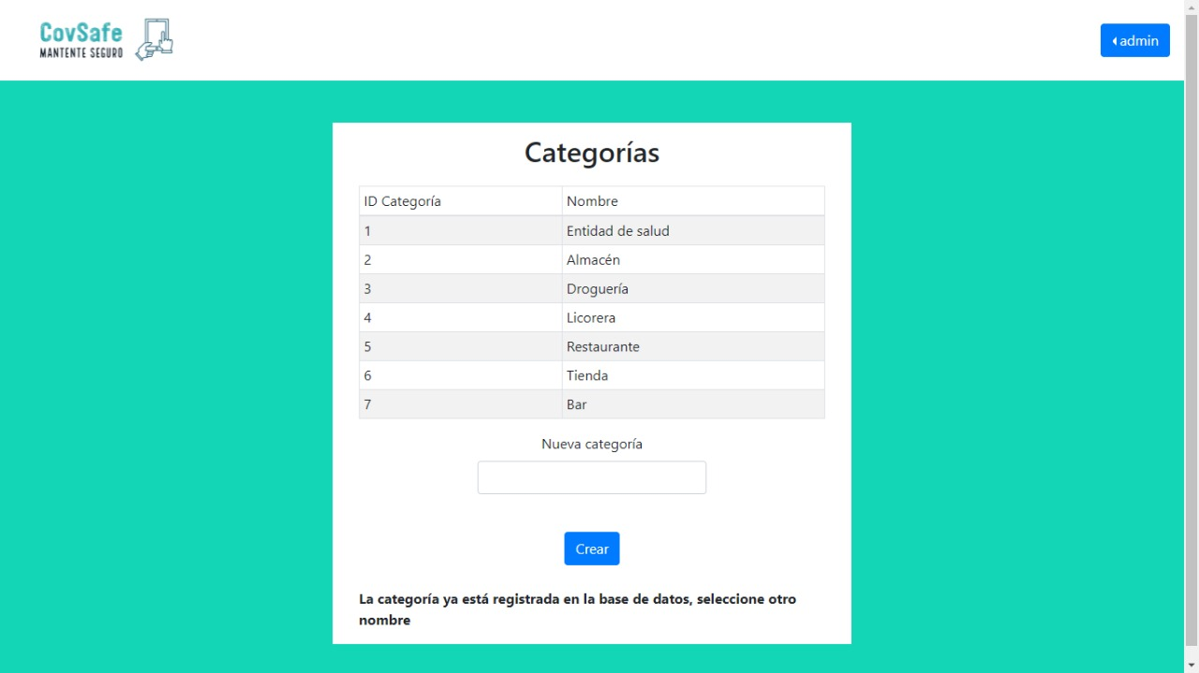

RF05
ID Caso Prueba: | P9 |  |  | ID Caso Prueba: | P10
Requisito Asociado: | RF05 |  |  | Requisito Asociado: | RF05
Nombre: | Modificación de información exitoso |  |  | Nombre: | Modificación de información fallido
Descripción: | La información se modificará se registrará de manera adecuada. |  |  | Descripción: | La información se modificará se registrará de manera incorrecto.
Precondiciones: | Acceder al sitio web de CovSafe.y haber iniciado sesión |  |  | Precondiciones: | Acceder al sitio web de CovSafe.y haber iniciado sesión
Prioridad: | S |  |  | Prioridad: | S

Paso | Acción | Resultado Esperado | Pasado / Fallido | Paso | Acción | Resultado Esperado | Pasado / Fallido
1 | Hacer click en el botón de iniciar sesión. | Inmediatamente el sistema lo lleva a la página de inicio de sesión. | 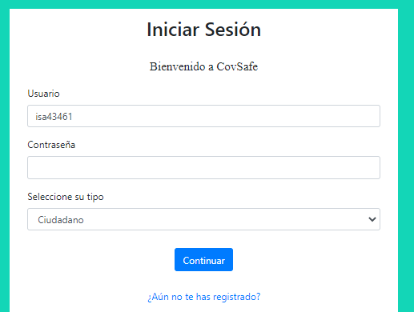 | 1 | Hacer click en el botón de registro. | Inmediatamente el sistema lo lleva a la página de registro.
2 | Ingresar información para ingresar |  | 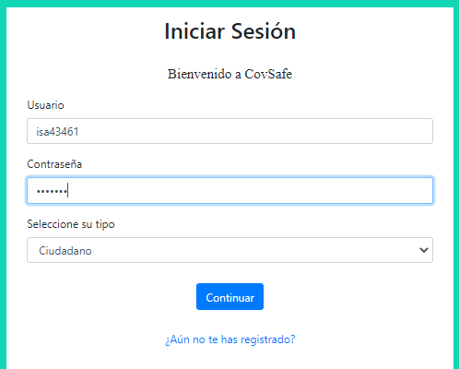 | 2 | Ingresar información para ingresar
3 | Click en continuar | Redireccionará al perfil del ciudadano. | 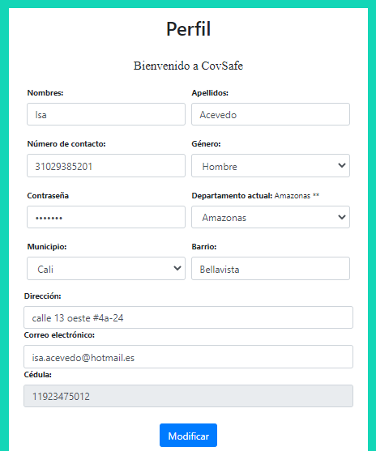 | 3 | Click en continuar | Redireccionará al perfil del ciudadano.
4 | Click en continuar | Actualiza la información | 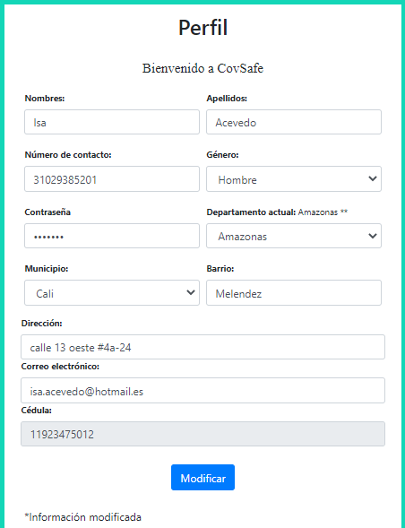 | 4 | Click en continuar | Muestra un error por información erronea

RF06
ID Caso Prueba: | P11 |  |  | ID Caso Prueba: | P12
Requisito Asociado: | RF06 |  |  | Requisito Asociado: | RF06
Nombre: | Registro Usuario por entidad de salud |  |  | Nombre: | Registro Usuario por entidad de salud incorrecto
Descripción: | La entidad de salud registrara el usuario en caso de que no lo este para registrar el examen |  |  | Descripción: | La entidad de salud registrara el usuario en caso de que no lo este para registrar el examen
Precondiciones: | Ingresar al sistema con una cuenta de "entidad de salud" y que el usuario al que se le registrara el examen no este registrado |  |  | Precondiciones: | Ingresar al sistema con una cuenta de "entidad de salud" y que el usuario al que se le registrara el examen ya este
Prioridad: | M |  |  | Prioridad: | M

Paso | Acción | Resultado Esperado | Pasado / Fallido | Paso | Acción | Resultado Esperado | Pasado / Fallido
1 | Hacer click en el boton azul de la esquina superior derecha de la pantalla (donde aparecera el nombre de la entidad de salud) | Inmediatamente aparecera un desplegable con diferentes opciones | 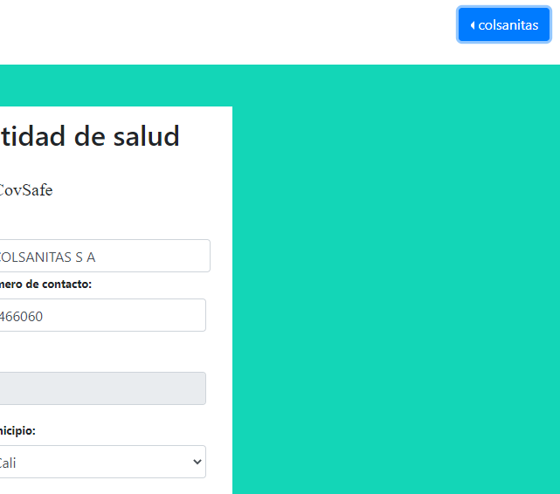 | 1 | Hacer click en el boton azul de la esquina superior derecha de la pantalla (donde aparecera el nombre de la entidad de salud) | Inmediatamente aparecera un desplegable con diferentes opciones
2 | Hacer click en la opcion Registrar nuevo usuario | Inmediatamente lo dirige a la pagina donde se registra al usuario | 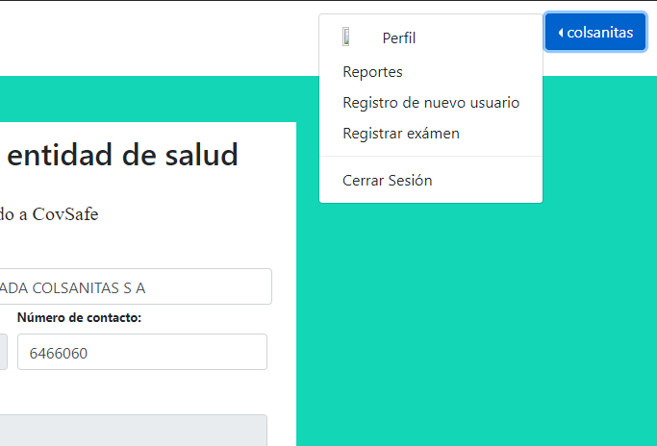 | 2 | Hacer click en la opcion Registrar nuevo usuario | Inmediatamente lo dirige a la pagina donde se registra al usuario
3 | Llenar el formulario con los datos pedidos | Se mostraran los datos ingresados | 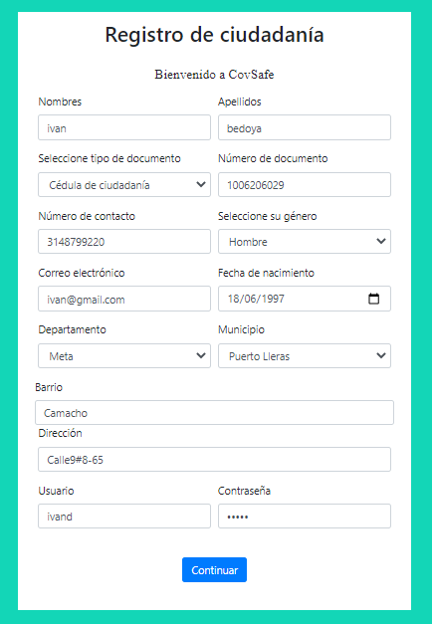 | 3 | Llenar el formulario con los datos pedidos | Se mostraran los datos ingresados
4 | Click en continuar | Lo redirecciona a la pagina de login de nuevo despues de agregar el usuario con un mensaje de agregado exitosamente | 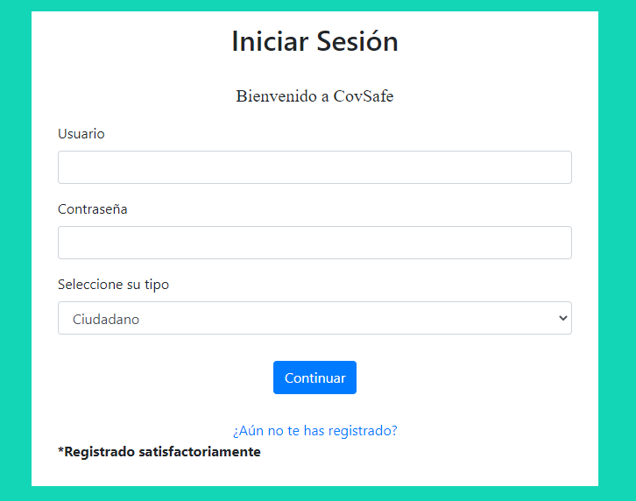 | 4 | Click en continuar | Lo redireccionara a una pagina donde se mostrara un error al registrarlo en la base de datos | 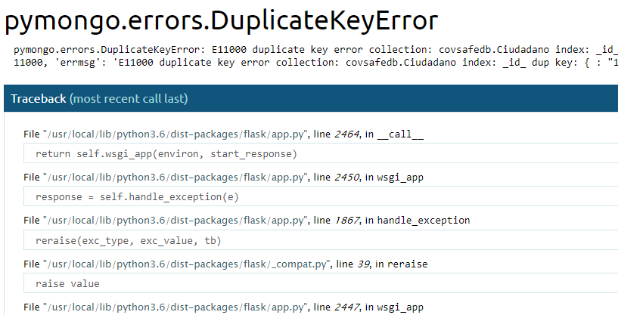

RF07
ID Caso Prueba: | P13
Requisito Asociado: | RF07
Nombre: | Generar Codigo QR
Descripción: | Un usuario registrado puede descargar su Codigo QR.
Precondiciones: | Acceder al sitio web de CovSafe.y tener una cuenta de tipo usuario registrada
Prioridad: | S

Paso | Acción | Resultado Esperado | Pasado / Fallido
1 | Hacer click en el botón de iniciar sesión. | Inmediatamente el sistema lo lleva a la página de inicio de sesión.
2 | Ingresar información para ingresar
3 | Click en continuar | Redireccionará al perfil del ciudadano.
4 | Click en el dropdown del usuario. | Se despliega el dropdown menu | 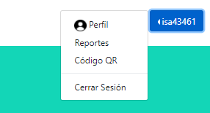
5 | Click en código QR | Redirecciona a la página donde está el código QR | 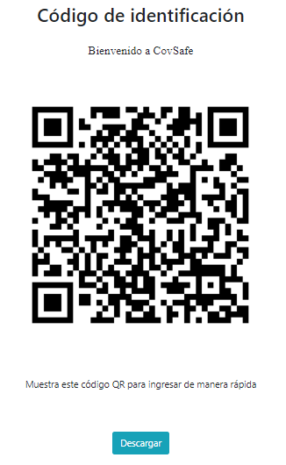
6 | Click en descargar | Se descarga el código QR | 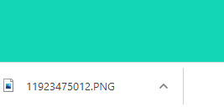

RF08
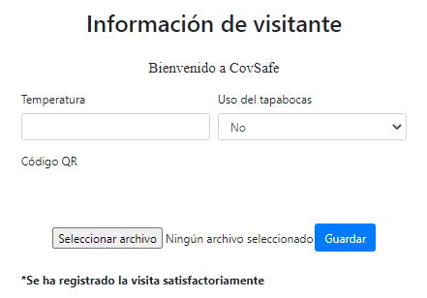
ID Caso Prueba: | P14 |  |  | ID Caso Prueba: | P15
Requisito Asociado: | RF08 |  |  | Requisito Asociado: | RF08
Nombre: | Agregar código QR de manera exitosa |  |  | Nombre: | Agregar código QR de manera no exitosa
Descripción: | La información del nuevo ciudadano se agrega con el código QR |  |  | Descripción: | La información del nuevo ciudadano se agrega con el código QR de manera no valida
Precondiciones: | Acceder al sitio web de CovSafe.y haber iniciado sesión |  |  | Precondiciones: | Acceder al sitio web de CovSafe.y haber iniciado sesión
Prioridad: | M |  |  | Prioridad: | M

Paso | Acción | Resultado Esperado | Pasado / Fallido | Paso | Acción | Resultado Esperado | Pasado / Fallido
1 | Hacer click en el botón de iniciar sesión. | Inmediatamente el sistema lo lleva a la página de inicio de sesión. |  | 1 | Hacer click en el botón de iniciar sesión. | Inmediatamente el sistema lo lleva a la página de inicio de sesión.
2 | Ingresar información para ingresar |  | 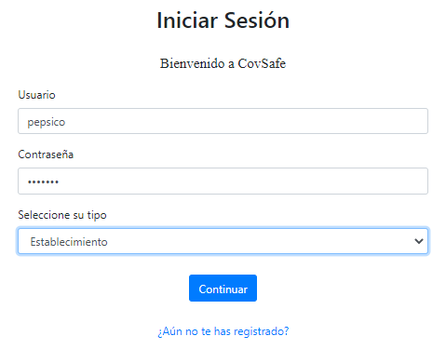 | 2 | Ingresar información para ingresar
3 | Click en continuar | Redireccionará al perfil del establecimiento. | 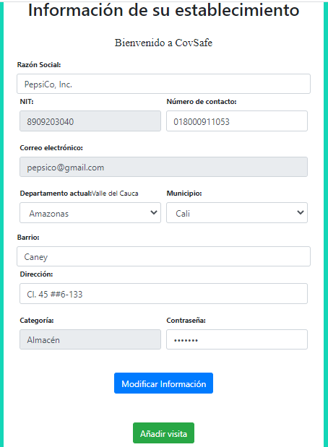 | 3 | Click en continuar | Redireccionará al perfil del establecimiento.
4 | Click en el botón verde | Se redirecciona a la página para subir código QR | 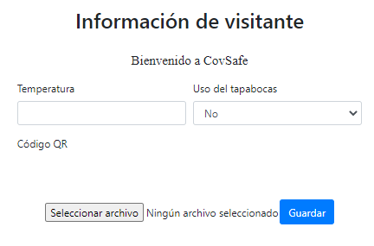 | 4 | Click en el botón verde | Se redirecciona a la página para subir código QR
5 | Click en guardar | Se mostrará un mensaje cuando se guarde la información | 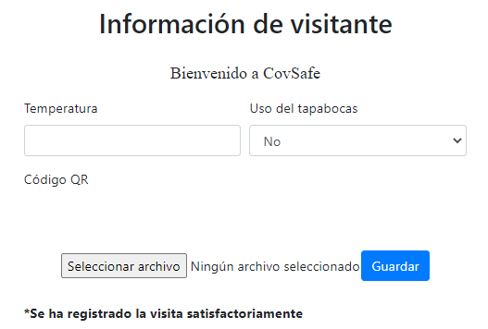 | 4 | Click en guardar | Se mostrará un error | 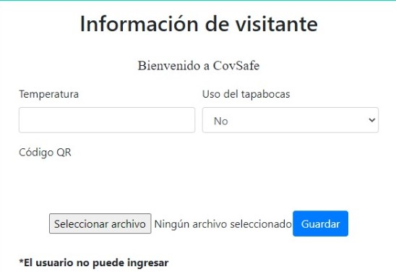

RF10
ID Caso Prueba: | P18 |  |  | ID Caso Prueba: | P19
Requisito Asociado: | RF09 |  |  | Requisito Asociado: | RF09
Nombre: | Registro de acceso a establecimiento a destempo |  |  | Nombre: | Registro de acceso a establecimiento a destempo de un usuario incorrecto
Descripción: | Los establecimientos podran registrar una visita de un ciudadano digitando todos los datos respectivos |  |  | Descripción: | Los establecimientos podran registrar una visita de un ciudadano digitando todos los datos respectivos , si el ciudadano no esta registrado el sistema mostrara un mensaje
Precondiciones: | Ingresar al sistema con una cuenta de "establecimiento" y que el usuario ya este registrado en el sistema |  |  | Precondiciones: | Ingresar al sistema con una cuenta de "establecimiento"
Prioridad: | M |  |  | Prioridad: | M

Paso | Acción | Resultado Esperado | Pasado / Fallido | Paso | Acción | Resultado Esperado | Pasado / Fallido
1 | Hacer click en el boton azul de la esquina superior derecha de la pantalla (donde aparecera el nombre del establecimiento) | Inmediatamente aparecera un desplegable con diferentes opciones | 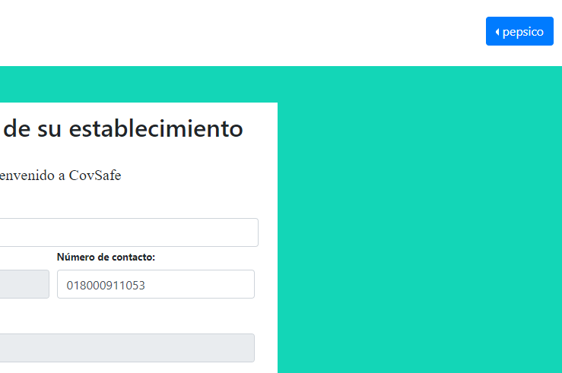 | 1 | Hacer click en el boton azul de la esquina superior derecha de la pantalla (donde aparecera el nombre del establecimiento) | Inmediatamente aparecera un desplegable con diferentes opciones
2 | Hacer click en la opcion Ingreso Manual de cliente | Inmediatamente lo dirige a la pagina donde se registrara el ingreso del usuario | 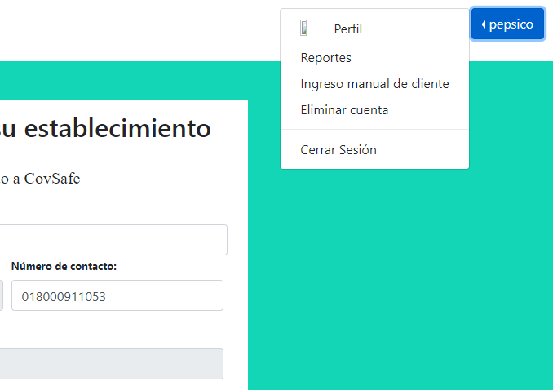 | 2 | Hacer click en la opcion Ingreso Manual de cliente | Inmediatamente lo dirige a la pagina donde se registrara el ingreso del usuario
3 | Digitar correctamente el tipo de documento, numero de documento , uso de tapabocas, fecha,temperatura y hora inicial de ingreso | Los datos ingresados se ven en las casillas respectivas | 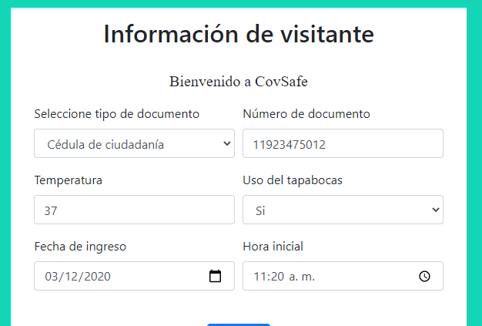 | 3 | Digitar el tipo de documento, numero de documento , uso de tapabocas, fecha,temperatura y hora inicial de ingreso | Los datos ingresados se ven en las casillas respectivas
4 | Click enGuardar | Debe aparecer un mensaje debajo del boton de Guardar que dice "se ha registrado la visita satisfactoriamente | 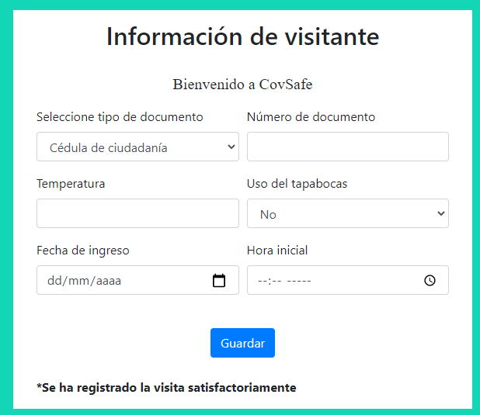 | 4 | Click enGuardar | Debe aparecer un mensaje debajo del boton de Guardar que dice "Ha ocurrido un problema y no se ha registrado la visita | 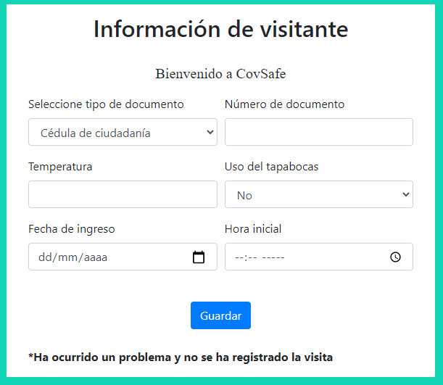

RF11
ID Caso Prueba: | P20 |  |  | ID Caso Prueba: | P21
Requisito Asociado: | RF11 |  |  | Requisito Asociado: | RF11
Nombre: | Cierre de un local correcto |  |  | Nombre: | Cierre de un local correcto
Descripción: | El establecimiento puede solicitar eliminar su cuenta |  |  | Descripción: | El establecimiento puede solicitar eliminar su cuenta de manera incorrecta
Precondiciones: | Acceder al sitio web de CovSafe.y haber iniciado sesión |  |  | Precondiciones: | Acceder al sitio web de CovSafe.y haber iniciado sesión
Prioridad: | C |  |  | Prioridad: | C

Paso | Acción | Resultado Esperado | Pasado / Fallido | Paso | Acción | Resultado Esperado | Pasado / Fallido
1 | Hacer click en el botón de iniciar sesión. | Inmediatamente el sistema lo lleva a la página de inicio de sesión. |  | 1 | Hacer click en el botón de iniciar sesión. | Inmediatamente el sistema lo lleva a la página de inicio de sesión.
2 | Ingresar información para ingresar |  |  | 2 | Ingresar información para ingresar
3 | Click en continuar | Redireccionará al perfil del establecimiento. |  | 3 | Click en continuar | Redireccionará al perfil del ciudadano.
4 | Click en el dropdown del usuario. | Se despliega el dropdown menu | 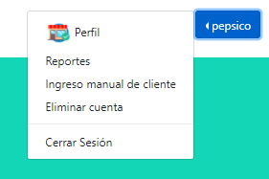 | 4 | Click en continuar | Muestra un error por información erronea
5 | Click en eliminar cuenta | Redirecciona a la página donde la información del cierre | 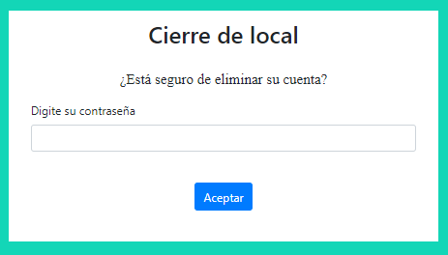 | 5 | Click en eliminar cuenta | Redirecciona a la página donde la información del cierre
6 | Click en aceptar | Redirecciona al perfil del establecimiento mientras que el administrador autoriza el cierre | 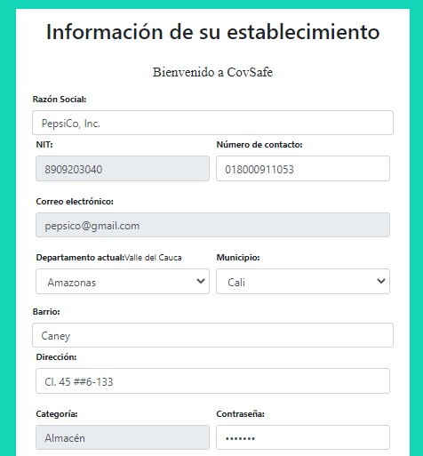 | 6 | Click en aceptar | Muestra error

RF12
ID Caso Prueba: | P20
Requisito Asociado: | RF12
Nombre: | Filtro adecuado
Descripción: | El administrador podrá buscar y filtrar información de los ciudadanos de manera exitosa.
Precondiciones: | Acceder al sitio web de CovSafe.y haber iniciado sesión
Prioridad: | S

Paso | Acción | Resultado Esperado | Pasado / Fallido
1 | Hacer click en el botón de iniciar sesión. | Inmediatamente el sistema lo lleva a la página de inicio de sesión.
2 | Ingresar información para ingresar
3 | Click en continuar | Redireccionará al perfil del administrador
4 | Click en dropdown menu | Se despliega el dropdown menu
5 | Click en aprobaciones | Se redirecciona a la página de aprobaciones y se selecciona la que se desee | 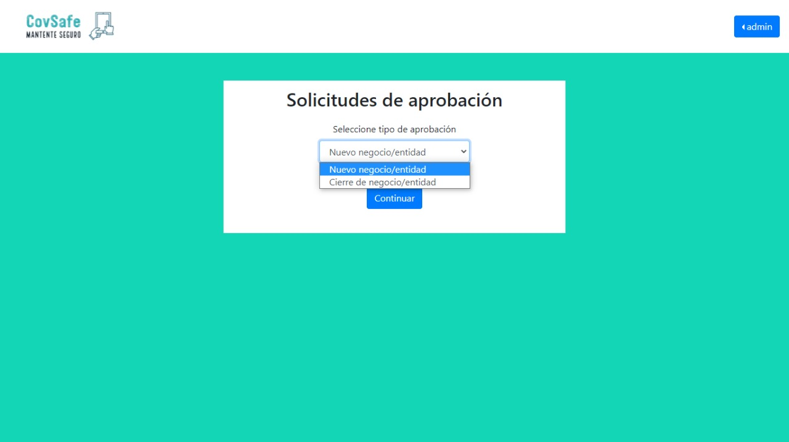

RF13
ID Caso Prueba: | P21 |  |  | ID Caso Prueba: | P22
Requisito Asociado: | RF13 |  |  | Requisito Asociado: | RF13
Nombre: | Consulta de informe de visitas a establecimiento |  |  | Nombre: | Consulta de informe de visitas a establecimiento ,vacio
Descripción: | Los establecimientos podran revisar las visitas que han tenido por parte de los usuarios |  |  | Descripción: | Los establecimientos podran revisar las visitas que han tenido por parte de los usuarios
Precondiciones: | Ingresar al sistema con una cuenta de "establecimiento" y tener visitas registradas |  |  | Precondiciones: | Ingresar al sistema con una cuenta de "establecimiento" y no tener visitas registradas
Prioridad: | M |  |  | Prioridad: | M

Paso | Acción | Resultado Esperado | Pasado / Fallido | Paso | Acción | Resultado Esperado | Pasado / Fallido
1 | Hacer click en el boton azul de la esquina superior derecha de la pantalla (donde aparecera el nombre del establecimiento) | Inmediatamente aparecera un desplegable con diferentes opciones |  | 1 | Hacer click en el boton azul de la esquina superior derecha de la pantalla (donde aparecera el nombre del establecimiento) | Inmediatamente aparecera un desplegable con diferentes opciones
2 | Hacer click en la opcion Ingreso Reportes | Inmediatamente lo dirige a la pagina donde se elegira el Filtro para los reportes | 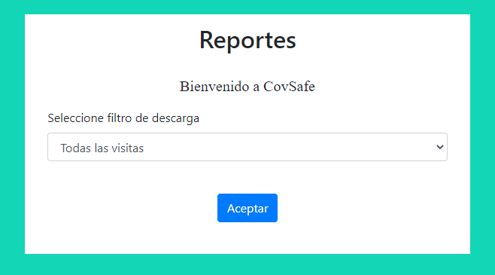 | 2 | Hacer click en la opcion Ingreso Reportes | Inmediatamente lo dirige a la pagina donde se elegira el Filtro para los reportes
3 | Seleccionar el tipo de filtro y dar click en aceptar | El sistema dirige al usuario a la pagina donde podra descargar los reportes segun el filtro escogido | 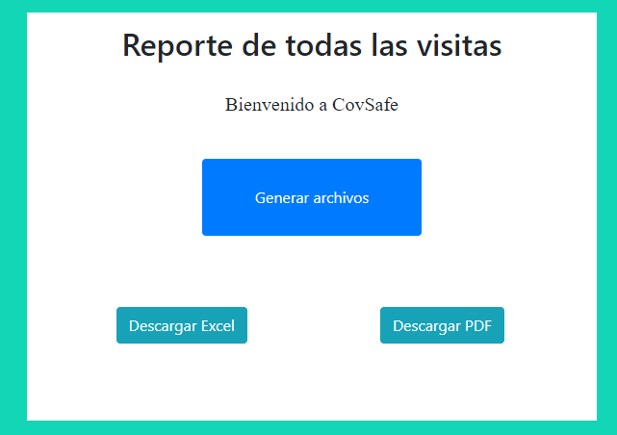 | 3 | Seleccionar el tipo de filtro y dar click en aceptar | El sistema dirige al usuario a la pagina donde podra descargar los reportes segun el filtro escogido
4 | Click en generar archivos y luego en descargar como excel o pdf (en este caso excel) | Debe aparecer segun el navegador la descarga del archivo con la extension de excel |  | 4 | Click en generar archivos y luego en descargar como excel o pdf (en este caso excel) | Debe aparecer segun el navegador la descarga del archivo con la extension de excel
5 | Abrir el archivo descargado | Se mostrara en tablas de excel las visitas con sus respectivos filtro y toda la informacion registrada de los usuarios |  | 5 | Abrir el archivo descargado | Se mostrara un documento de excel vacio

RF14
ID Caso Prueba: | P23 |  |  | ID Caso Prueba: | P24
Requisito Asociado: | RF14 |  |  | Requisito Asociado: | RF14
Nombre: | Aprobacion de negocios |  |  | Nombre: | Aprobacion de negocios
Descripción: | El usuario administrador deberá aprobar la solicitud del registro de un establecimiento o entidad de salud de manera correcta. |  |  | Descripción: | El usuario administrador deberá aprobar la solicitud del registro de un establecimiento o entidad de salud de manera incorrecta.
Precondiciones: | Acceder al sitio web de CovSafe.y haber iniciado sesión |  |  | Precondiciones: | Acceder al sitio web de CovSafe.y haber iniciado sesión
Prioridad: | S |  |  | Prioridad: | S

Paso | Acción | Resultado Esperado | Pasado / Fallido | Paso | Acción | Resultado Esperado | Pasado / Fallido
1 | Hacer click en el botón de iniciar sesión. | Inmediatamente el sistema lo lleva a la página de inicio de sesión. |  | 1 | Hacer click en el botón de iniciar sesión. | Inmediatamente el sistema lo lleva a la página de inicio de sesión.
2 | Ingresar información para ingresar |  |  | 2 | Ingresar información para ingresar
3 | Click en continuar | Redireccionará al perfil del administrador |  | 3 | Click en continuar | Redireccionará al perfil del administrador
4 | Click en dropdown menu | Se despliega el dropdown menu |  | 4 | Click en dropdown menu | Se despliega el dropdown menu
5 | Click en aprobaciones | Se redirecciona a la página de aprobaciones |  | 5 | Click en aprobaciones | Se redirecciona a la página de aprobaciones
6 | Seleccionar tipo de aprobacion | Se redirecciona a la página de aprobaciones según el elegido | 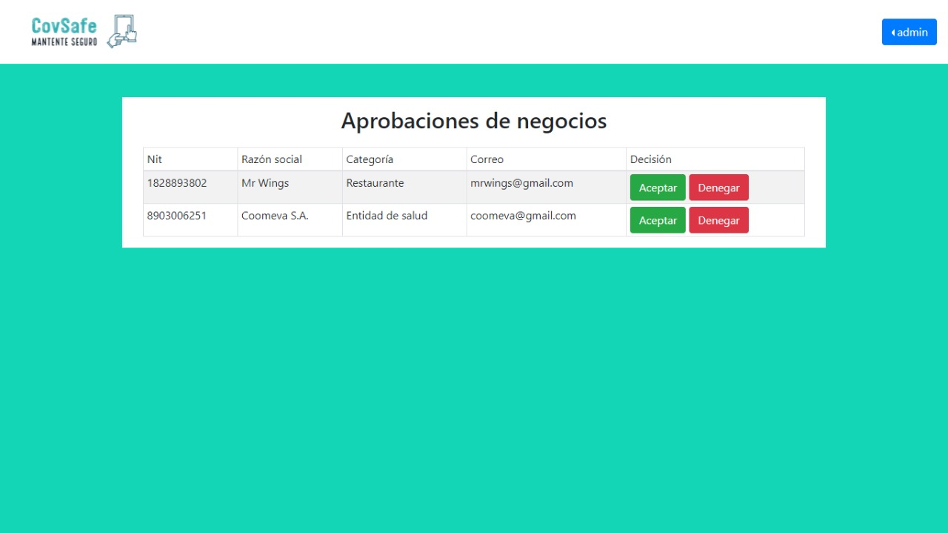 | 6 | Seleccionar tipo de aprobacion | Se redirecciona a la página de aprobaciones según el elegido
7 | click en aceptar | Muestra mensaje de exito | 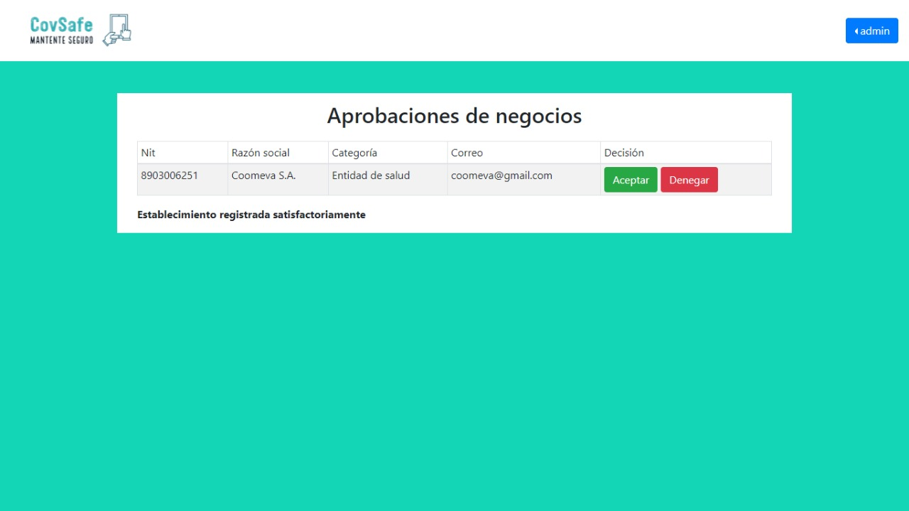 | 7 | click en denegar | Muestra mensaje de fallo | 

RF15(F)
ID Caso Prueba: | P25 |  |  | ID Caso Prueba: | P26
Requisito Asociado: | RF15 |  |  | Requisito Asociado: | RF15
Nombre: | Creacion de administradores |  |  | Nombre: | Creacion de administradores fallida
Descripción: | Los usarios de tipo administrador pueden crear otros usuarios del mismo tipo |  |  | Descripción: | Los usarios de tipo administrador pueden crear otros usuarios del mismo tipo mientras estos no esten ya creados
Precondiciones: | Ingresar al sistema con una cuenta de "administrador" y que el usuario con rol administrador no exista |  |  | Precondiciones: | Ingresar al sistema con una cuenta de "administrador" y que el usuario con rol administrador ya exista
Prioridad: | M |  |  | Prioridad: | M

Paso | Acción | Resultado Esperado | Pasado / Fallido | Paso | Acción | Resultado Esperado | Pasado / Fallido
1 | Hacer click en el boton azul de la esquina superior derecha de la pantalla (donde aparecera el nombre del administrador) | Inmediatamente aparecera un desplegable con diferentes opciones |  | 1 | Hacer click en el boton azul de la esquina superior derecha de la pantalla (donde aparecera el nombre del administrador) | Inmediatamente aparecera un desplegable con diferentes opciones
2 | Hacer click en la opcion Registrar nuevo administrador | Inmediatamente lo dirige a la pagina donde se registrara el nueo administrador |  | 2 | Hacer click en la opcion Registrar nuevo administrador | Inmediatamente lo dirige a la pagina donde se registrara el nueo administrador
3 | Ingresar los datos de la cuenta del administrador | Se mostraran los datos digitados |  | 3 | Ingresar los datos de la cuenta del administrador | Se mostraran los datos digitados
4 | Dar click en registrar | Se redirige al adminisrador a su perfil con un mensaje "administrador registrado satisfactoriamente" |  | 4 | Dar click en registrar | Se redirige al adminisrador a una pagina donde se mostrara un error | 

RF16
ID Caso Prueba: | P27 |  |  | ID Caso Prueba: | P28
Requisito Asociado: | RF16 |  |  | Requisito Asociado: | RF16
Nombre: | Registro examen exitoso |  |  | Nombre: | Registro examen fallido
Descripción: | La entidad de salud registrara el examen de un usuario de manera correcta |  |  | Descripción: | La entidad de salud registrara el examen de un usuario de manera incorrecta
Precondiciones: | Ingresar al sistema con una cuenta de "entidad de salud" y que el usuario al que se le registrara el examen este ya registrado en el sistema |  |  | Precondiciones: | Ingresar al sistema con una cuenta de "entidad de salud" y que el usuario al que se le registrara el examen este ya registrado en el sistema
Prioridad: | M |  |  | Prioridad: | M

Paso | Acción | Resultado Esperado | Pasado / Fallido | Paso | Acción | Resultado Esperado | Pasado / Fallido
1 | Hacer click en el boton azul de la esquina superior derecha de la pantalla (donde aparecera el nombre de la entidad de salud) | Inmediatamente aparecera un desplegable con diferentes opciones |  | 1 | Hacer click en el boton azul de la esquina superior derecha de la pantalla (donde aparecera el nombre de la entidad de salud) | Inmediatamente aparecera un desplegable con diferentes opciones
2 | Hacer click en la opcion Registrar examen | Inmediatamente lo dirige a la pagina donde se registra el examen |  | 2 | Hacer click en la opcion Registrar examen | Inmediatamente lo dirige a la pagina donde se registra el examen
3 | Digitar correctamente el tipo de documento, numero de documento , resultado, fecha y dias de cuarentena | Los datos ingresados se ven en las casillas respectivas |  | 3 | Digitar el tipo de documento, numero de documento , resultado, fecha y dias de cuarentena | Los datos ingresados se ven en las casillas respectivas
4 | Click en Registrar | Debe aparecer un mensaje debajo del boton de Registrar que dice "Examen registrado satisfactoriamente |  | 4 | Click en Registrar | Debe aparecer un mensaje debajo del boton de Registrar que dice "La persona no esta registrada en el sistema | 

RF18
ID Caso Prueba: | P30 |  |  | ID Caso Prueba: | P31
Requisito Asociado: | RF18 |  |  | Requisito Asociado: | RF18
Nombre: | Busqueda de informacion |  |  | Nombre: | Busqueda de informacion incorrecta
Descripción: | El administrador podrá revisar toda la información de los establecimientos y entidades de salud de manera correcta. |  |  | Descripción: | El administrador podrá revisar toda la información de los establecimientos y entidades de salud de manera incorrecta.
Precondiciones: | Acceder al sitio web de CovSafe, iniciar sesión. |  |  | Precondiciones: | Acceder al sitio web de CovSafe, iniciar sesión..
Prioridad: | S |  |  | Prioridad: | S

Paso | Acción | Resultado Esperado | Pasado / Fallido | Paso | Acción | Resultado Esperado | Pasado / Fallido
1 | Hacer click en el botón de iniciar sesión. | Inmediatamente el sistema lo lleva a la página de inicio de sesión. |  | 1 | Hacer click en el botón de iniciar sesión. | Inmediatamente el sistema lo lleva a la página de inicio de sesión.
2 | Ingresar información para ingresar |  |  | 2 | Ingresar información para ingresar
3 | Click en continuar | Redireccionará al perfil del administrador |  | 3 | Click en continuar | Redireccionará al perfil del administrador
4 | Click en dropdown menu | Se despliega el dropdown menu |  | 4 | Click en dropdown menu | Se despliega el dropdown menu
5 | Click en historial | Se redirecciona a la página de historial |  | 5 | Click en historial | Se redirecciona a la página de historial

7 | Se escoge filtro y se hace click en generar archivos y después se escoge el método de descarga | Se descarga la información |  | 7 | Muestra error si no se escoge un filtro | Muestra error

RF20
ID Caso Prueba: | P32 |  |  | ID Caso Prueba: | P33
Requisito Asociado: | RF20 |  |  | Requisito Asociado: | RF20
Nombre: | Historial de entidad de salud correcto |  |  | Nombre: | Historial de entidad de salud erroneo
Descripción: | La entidad de salud podrá revisar un historial de los exámenes que ha subido a la página de manera correcta |  |  | Descripción: | La entidad de salud podrá revisar un historial de los exámenes que ha subido a la página de manera incorrecta
Precondiciones: | Acceder al sitio web de CovSafe.y haber iniciado sesión |  |  | Precondiciones: | Acceder al sitio web de CovSafe.y haber iniciado sesión
Prioridad: | S |  |  | Prioridad: | S

Paso | Acción | Resultado Esperado | Pasado / Fallido | Paso | Acción | Resultado Esperado | Pasado / Fallido
1 | Hacer click en el botón de iniciar sesión. | Inmediatamente el sistema lo lleva a la página de inicio de sesión. |  | 1 | Hacer click en el botón de iniciar sesión. | Inmediatamente el sistema lo lleva a la página de inicio de sesión.
2 | Ingresar información para ingresar |  |  | 2 | Ingresar información para ingresar
3 | Click en continuar | Redireccionará al perfil de la entidad de salud. |  | 3 | Click en continuar | Redireccionará al perfil de la entidad de salud.
4 | Click en el dropdown del usuario. | Se despliega el dropdown menu |  | 4 | Click en continuar | Muestra un error por información erronea
5 | Click en reportes | Redirecciona a la página donde la información del cierre |  | 5 | Click en reportes | Redirecciona a la página donde la información del cierre
6 | Click en continuar | Redirecciona a la página según lo escogido |   | 6 | Click en continuar | Redirecciona a la página según lo escogido
7 | Se escoge filtro y se hace click en generar archivos y después se escoge el método de descarga | Se descarga la información |  | 7 | Muestra error si no se escoge un filtro | Muestra error

RF21
ID Caso Prueba: | P34 |  |  | ID Caso Prueba: | P35
Requisito Asociado: | RF21 |  |  | Requisito Asociado: | RF21
Nombre: | Roles del sistema exitoso |  |  | Nombre: | Roles del sistema fallido
Descripción: | Se dividirán los usuarios finales en cuatro diferentes, debido a que cada uno de estos tiene diferentes funcionalidades dentro del sistema. |  |  | Descripción: | Se dividirán los usuarios finales en cuatro diferentes, debido a que cada uno de estos tiene diferentes funcionalidades dentro del sistema.
Precondiciones: | Acceder al sitio web de CovSafe.y haber iniciado sesión |  |  | Precondiciones: | Acceder al sitio web de CovSafe.y haber iniciado sesión
Prioridad: | M |  |  | Prioridad: | M

Paso | Acción | Resultado Esperado | Pasado / Fallido | Paso | Acción | Resultado Esperado | Pasado / Fallido
1 | Hacer click en el botón de iniciar sesión. | Inmediatamente el sistema lo lleva a la página de inicio de sesión. |  | 1 | Hacer click en el botón de iniciar sesión. | Inmediatamente el sistema lo lleva a la página de inicio de sesión.
2 | Ingresar información para ingresar |  |  | 2 | Ingresar información inexistente para ingresar |  | 

 |  |  |  | 5 | Click en reportes | Redirecciona a la página de reportes

RF22
ID Caso Prueba: | P35 |  |  | ID Caso Prueba: | P36
Requisito Asociado: | RF22 |  |  | Requisito Asociado: | RF22
Nombre: | Exportar información establecimiento correcto |  |  | Nombre: | Exportar información establecimiento incorrecto
Descripción: | El establecimiento podrá exportar el historial de acceso en formato Excel y PDF de manera correcta |  |  | Descripción: | El establecimiento podrá exportar el historial de acceso en formato Excel y PDF de manera incorrecta
Precondiciones: | Acceder al sitio web de CovSafe.y haber iniciado sesión |  |  | Precondiciones: | Acceder al sitio web de CovSafe.y haber iniciado sesión
Prioridad: | S |  |  | Prioridad: | S

Paso | Acción | Resultado Esperado | Pasado / Fallido | Paso | Acción | Resultado Esperado | Pasado / Fallido
1 | Hacer click en el botón de iniciar sesión. | Inmediatamente el sistema lo lleva a la página de inicio de sesión. |  | 1 | Hacer click en el botón de iniciar sesión. | Inmediatamente el sistema lo lleva a la página de inicio de sesión.
2 | Ingresar información para ingresar |  |  | 2 | Ingresar información para ingresar
3 | Click en continuar | Redireccionará al perfil de la entidad de salud. |  | 3 | Click en continuar | Redireccionará al perfil de la entidad de salud.
4 | Click en el dropdown del usuario. | Se despliega el dropdown menu |  | 4 | Click en el dropdown del usuario. | Se despliega el dropdown menu
5 | Click en reportes |  Redirecciona a la página donde la información del cierre |  | 5 | Click en reportes | Redirecciona a la página donde la información del cierre
6 | Se escoge filtro y se hace click en generar archivos y después se escoge el método de descarga | Se descarga la información |  | 6 | Muestra error si no se escoge un filtro | Muestra error

RF24
ID Caso Prueba: | P39 |  |  | ID Caso Prueba: | P40
Requisito Asociado: | RF24 |  |  | Requisito Asociado: | RF24
Nombre: | Modificación de información entidad de salud correcto |  |  | Nombre: | Modificación de información entidad de salud erroneo
Descripción: | La entidad podrá modificar su información de manera correcta |  |  | Descripción: | La entidad podrá modificar su información de manera incorrecta
Precondiciones: | Acceder al sitio web de CovSafe.y haber iniciado sesión |  |  | Precondiciones: | Acceder al sitio web de CovSafe.y haber iniciado sesión
Prioridad: | S |  |  | Prioridad: | S

Paso | Acción | Resultado Esperado | Pasado / Fallido | Paso | Acción | Resultado Esperado | Pasado / Fallido
1 | Hacer click en el botón de iniciar sesión. | Inmediatamente el sistema lo lleva a la página de inicio de sesión. |  | 1 | Hacer click en el botón de iniciar sesión. | Inmediatamente el sistema lo lleva a la página de inicio de sesión.
2 | Ingresar información para ingresar |  |  | 2 | Ingresar información para ingresar
3 | Click en continuar | Redireccionará al perfil de la entidad de salud. |  | 3 | Click en continuar | Redireccionará al perfil de la entidad de salud.
4 | Se modifica la información que se desea. | Muestra un mensaje |  | 4 | Click en modificar | Muestra un error por información erronea

RF26
ID Caso Prueba: | P43 |  |  | ID Caso Prueba: | P44
Requisito Asociado: | RF26 |  |  | Requisito Asociado: | RF26
Nombre: | Notificación de denegación de ingreso |  |  | Nombre: | Notificación de denegación de ingreso incorrecto
Descripción: | El sistema deberá alertar al establecimiento que el ciudadano no podrá ingresar a dicho lugar, si presenta temperatura alta ,no usa tapabocas esta en periodo de cuarentena de manera correcta |  |  | Descripción: | El sistema deberá alertar al establecimiento que el ciudadano no podrá ingresar a dicho lugar, si presenta temperatura alta ,no usa tapabocas esta en periodo de cuarentena de manera incorrecta
Precondiciones: | Acceder al sitio web de CovSafe.y haber iniciado sesión |  |  | Precondiciones: | Acceder al sitio web de CovSafe.y haber iniciado sesión
Prioridad: | M |  |  | Prioridad: | M

Paso | Acción | Resultado Esperado | Pasado / Fallido | Paso | Acción | Resultado Esperado | Pasado / Fallido
1 | Hacer click en el botón de iniciar sesión. | Inmediatamente el sistema lo lleva a la página de inicio de sesión. |  | 1 | Hacer click en el botón de iniciar sesión. | Inmediatamente el sistema lo lleva a la página de inicio de sesión.
2 | Ingresar información para ingresar |  |  | 2 | Ingresar información para ingresar
3 | Click en continuar | Redireccionará al perfil de la entidad de salud. |  | 3 | Click en continuar | Redireccionará al perfil de la entidad de salud.
4 | Click en el botón verde. | Se redireccionará a la página para ingresar información del cliente. |  | 4 | Click en el botón verde. | Se redireccionará a la página para ingresar información del cliente.
5 | Click en guardar | Muestra mensaje de exito |  | 5 | Click en guardar | Muestra mensaje de error | 
6

RF27
ID Caso Prueba: | P45
Requisito Asociado: | RF27
Nombre: | logout
Descripción: | El sistema dispondrá de un botón en el cual le muestre a todos los roles que puede cerrar su sesión de manera correcta
Precondiciones: | Acceder al sitio web de CovSafe.y haber iniciado sesión
Prioridad: | M

Paso | Acción | Resultado Esperado | Pasado / Fallido
1 | Hacer click en el botón de iniciar sesión. | Inmediatamente el sistema lo lleva a la página de inicio de sesión.
2 | Ingresar información para ingresar
3 | Click en continuar | Redireccionará al perfil de la entidad de salud.
4 | Click en el dropdown menu | El dropdown menu se abre
5 | Click en cerrar sesión |  Se redireccionará a la página principal

RF28
 | P46 |  |  |  | P47
Requisito Asociado: | RF28 |  |  | Requisito Asociado: | RF28
Nombre: | Login de usuario existoso |  |  | Nombre: | Login de usuario Fallido
Descripción: | El usuario ingresara al sistema con nombre de usuario y contraseña. |  |  | Descripción: | El usuario ingresara al sistema con nombre de usuario y contraseña.
Precondiciones: | Acceder al sitio web de CovSafe. |  |  | Precondiciones: | Acceder al sitio web de CovSafe.
Prioridad: | M |  |  | Prioridad: | M

Paso | Acción | Resultado Esperado | Pasado / Fallido | Paso | Acción | Resultado Esperado | Pasado / Fallido
1 | Hacer click en el botón de iniciar sesion. | Inmediatamente el sistema lo lleva a la página de login. |  | 1 | Hacer click en el botón de iniciar sesion. | Inmediatamente el sistema lo lleva a la página de login.
2 | Ingresar usuario ,contraseña y el tipo de la cuenta registrada | Se mostraran los datos ingresados en sus respectivas celdas |  | 2 | Ingresar usuario ,contraseña y el tipo de una cuenta no registrada. | Se mostraran los datos ingresados en sus respectivas celdas
3 | Click en continuar | Lo llevara inmediatamente a la pagina del perfil del usuario |  | 3 | Click en continuar | Aparecera inmediatamente un mensaje que dice "no esta registrado o sus datos no coinciden" | 

RF29
ID Caso Prueba: | P48 |  |  | ID Caso Prueba: | P53
Requisito Asociado: | RF29 |  |  | Requisito Asociado: | RF29
Nombre: | Notificación de validación |  |  | Nombre: | Notificación de validación
Descripción: | El sistema tendrá la opción para los usuarios de tipo “administrador” de ver un listado de las solicitudes de registro pendientes de establecimientos y entidades de salud (Aceptados). |  |  | Descripción: | El sistema tendrá la opción para los usuarios de tipo “administrador” de ver un listado de las solicitudes de registro pendientes de establecimientos y entidades de salud (Negados).
Precondiciones: | Acceder al sitio web de CovSafe.y haber iniciado sesión |  |  | Precondiciones: | Acceder al sitio web de CovSafe.y haber iniciado sesión
Prioridad: | S |  |  | Prioridad: | S

Paso | Acción | Resultado Esperado | Pasado / Fallido | Paso | Acción | Resultado Esperado | Pasado / Fallido
1 | Hacer click en el botón de iniciar sesión. | Inmediatamente el sistema lo lleva a la página de inicio de sesión. |  | 1 | Hacer click en el botón de iniciar sesión. | Inmediatamente el sistema lo lleva a la página de inicio de sesión.
2 | Ingresar información para ingresar |  |  | 2 | Ingresar información para ingresar
3 | Click en continuar | Redireccionará al perfil del administrador |  | 3 | Click en continuar | Redireccionará al perfil del administrador
4 | Click en dropdown menu | Se despliega el dropdown menu |  | 4 | Click en dropdown menu | Se despliega el dropdown menu
5 | Click en aprobaciones | Se redirecciona a la página de aprobaciones |  | 5 | Click en aprobaciones | Se redirecciona a la página de aprobaciones
6 | Seleccionar tipo de aprobacion | Se redirecciona a la página de aprobaciones según el elegido |  | 6 | Seleccionar tipo de aprobacion | Se redirecciona a la página de aprobaciones según el elegido
7 | click en aceptar | Muestra mensaje de exito |  | 7 | click en denegar | Muestra mensaje de fallo | 

